ALHULAFA
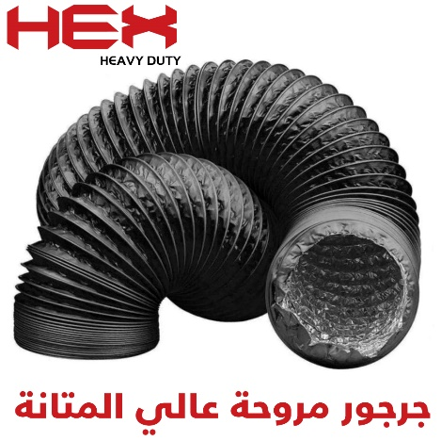
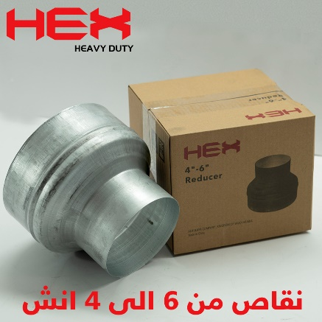
حاسبة مروحة الشفط

أبعاد الغرفة | طول (متر) |  | 2 | ارتفاع (متر) | 3 |  | حدد ابعاد الغرفة ومرات تجديد الهواء خلال الساعة

 | عرض (متر) |  | 2 | عدد مرات تجديد الهواء | 17

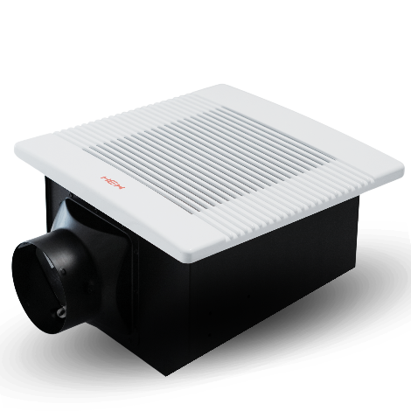
قوة المروحة المطلوبة |  | 120.02 |  |  |  | CFM

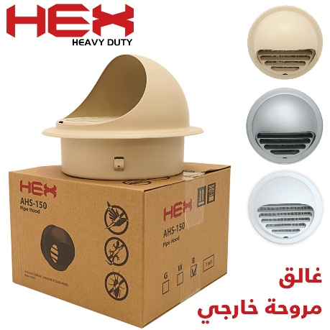
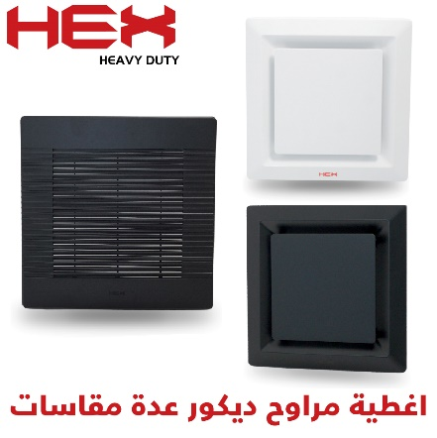
أجبر الكسر لأقرب قوة مروحة
متجر الحلفاء الشرقية لمواد البناء الحديثة

WWW.ALHULAFA.COM

صفحة مراوح الشفط وملحقاتها |  |  | صفحة مروحة HEX

